- 30 -
表-47 中学校の市町別・進路別卒業者数 |  |  |  |  |  |  |  |  |  |  |  |  |  |  |  |  | (単位：人)
 | 卒業者総数 (A+B+C+D+E+F+G) |  |  | A 高等学校等 進学者 |  | B 専修学校(高等課程)進学者 |  | C 専修学校(一般課程)等 入学者 |  | D 公共職業能力開発施設等 入学者 |  | E 就職者等 (ABCDを除く者) |  | F 左記以外 の者 |  | G 不詳・ 死亡

 | 計 | 男 | 女 | 男 | 女 | 男 | 女 | 男 | 女 | 男 | 女 | 男 | 女 | 男 | 女 | 男 | 女
県 計 | 7,597 | 3,840 | 3,757 | 3,776 | 3,704 | 11 | 25 | 1 | 3 | 2 | - | 9 | 1 | 41 | 24 | - | -

国立 | 138 | 70 | 68 | 68 | 68 | 1 | - | - | - | - | - | - | - | 1 | - | - | -
公立 | 7,075 | 3,571 | 3,504 | 3,510 | 3,452 | 10 | 25 | 1 | 2 | 2 | - | 9 | 1 | 39 | 24 | - | -
私立 | 384 | 199 | 185 | 198 | 184 | - | - | - | 1 | - | - | - | - | 1 | - | - | -

佐賀市 | 2,332 | 1,152 | 1,180 | 1,139 | 1,173 | 5 | 1 | - | 1 | - | - | 3 | - | 5 | 5 | - | -
唐津市 | 1,232 | 619 | 613 | 603 | 592 | 1 | 13 | - | - | 2 | - | 2 | 1 | 11 | 7 | - | -
鳥栖市 | 838 | 420 | 418 | 416 | 407 | 1 | 5 | - | 2 | - | - | - | - | 3 | 4 | - | -
多久市 | - | - | - | - | - | - | - | - | - | - | - | - | - | - | - | - | -
伊万里市 | 484 | 265 | 219 | 262 | 214 | - | 2 | - | - | - | - | 1 | - | 2 | 3 | - | -
武雄市 | 540 | 258 | 282 | 257 | 280 | - | 1 | - | - | - | - | - | - | 1 | 1 | - | -
鹿島市 | 224 | 116 | 108 | 112 | 107 | - | 1 | - | - | - | - | - | - | 4 | - | - | -
小城市 | 425 | 221 | 204 | 218 | 203 | - | - | - | - | - | - | - | - | 3 | 1 | - | -
嬉野市 | 208 | 106 | 102 | 104 | 100 | - | - | - | - | - | - | 2 | - | - | 2 | - | -
神埼市 | 271 | 145 | 126 | 139 | 126 | 2 | - | - | - | - | - | - | - | 4 | - | - | -
吉野ヶ里町 | 130 | 63 | 67 | 60 | 66 | - | 1 | - | - | - | - | - | - | 3 | - | - | -
基山町 | 145 | 75 | 70 | 75 | 69 | - | - | - | - | - | - | - | - | - | 1 | - | -
上峰町 | 102 | 57 | 45 | 56 | 45 | - | - | - | - | - | - | 1 | - | - | - | - | -
みやき町 | 188 | 103 | 85 | 101 | 85 | 1 | - | - | - | - | - | - | - | 1 | - | - | -
玄海町 | - | - | - | - | - | - | - | - | - | - | - | - | - | - | - | - | -
有田町 | 160 | 76 | 84 | 74 | 84 | - | - | 1 | - | - | - | - | - | 1 | - | - | -
大町町 | - | - | - | - | - | - | - | - | - | - | - | - | - | - | - | - | -
江北町 | 71 | 35 | 36 | 34 | 36 | - | - | - | - | - | - | - | - | 1 | - | - | -
白石町 | 173 | 87 | 86 | 85 | 85 | 1 | 1 | - | - | - | - | - | - | 1 | - | - | -
太良町 | 74 | 42 | 32 | 41 | 32 | - | - | - | - | - | - | - | - | 1 | - | - | -
(注）１ 専修学校（高等課程）進学者は進学者として捉える。ただし、高等学校等進学率には含まない。

15 | 3 | 3 | 0 | 0
増減 | 0 | 0 | 0 | 0
15 | 3 | 3 | 0 | 0
増減 | 0 | 0 | 0 | 0

- 32 -
表-48 義務教育学校の市町別・進路別卒業者数 |  |  |  |  |  |  |  |  |  |  |  |  |  |  |  |  | (単位：人)
 | 卒業者総数 (A+B+C+D+E+F+G) |  |  | A 高等学校等 進学者 |  | B 専修学校(高等課程)進学者 |  | C 専修学校(一般課程)等 入学者 |  | D 公共職業能力開発施設等 入学者 |  | E 就職者等 (ABCDを除く者） |  | F 左記以外 の者 |  | G 不詳・ 死亡

 | 計 | 男 | 女 | 男 | 女 | 男 | 女 | 男 | 女 | 男 | 女 | 男 | 女 | 男 | 女 | 男 | 女
県 計 | 264 | 120 | 144 | 120 | 142 | - | 1 | - | - | - | - | - | - | - | 1 | - | -

国立 | - | - | - | - | - | - | - | - | - | - | - | - | - | - | - | - | -
公立 | 264 | 120 | 144 | 120 | 142 | - | 1 | - | - | - | - | - | - | - | 1 | - | -
私立 | - | - | - | - | - | - | - | - | - | - | - | - | - | - | - | - | -

佐賀市 | - | - | - | - | - | - | - | - | - | - | - | - | - | - | - | - | -
唐津市 | - | - | - | - | - | - | - | - | - | - | - | - | - | - | - | - | -
鳥栖市 | - | - | - | - | - | - | - | - | - | - | - | - | - | - | - | - | -
多久市 | 153 | 68 | 85 | 68 | 85 | - | - | - | - | - | - | - | - | - | - | - | -
伊万里市 | 23 | 9 | 14 | 9 | 13 | - | 1 | - | - | - | - | - | - | - | - | - | -
武雄市 | - | - | - | - | - | - | - | - | - | - | - | - | - | - | - | - | -
鹿島市 | - | - | - | - | - | - | - | - | - | - | - | - | - | - | - | - | -
小城市 | - | - | - | - | - | - | - | - | - | - | - | - | - | - | - | - | -
嬉野市 | - | - | - | - | - | - | - | - | - | - | - | - | - | - | - | - | -
神埼市 | - | - | - | - | - | - | - | - | - | - | - | - | - | - | - | - | -
吉野ヶ里町 | - | - | - | - | - | - | - | - | - | - | - | - | - | - | - | - | -
基山町 | - | - | - | - | - | - | - | - | - | - | - | - | - | - | - | - | -
上峰町 | - | - | - | - | - | - | - | - | - | - | - | - | - | - | - | - | -
みやき町 | - | - | - | - | - | - | - | - | - | - | - | - | - | - | - | - | -
玄海町 | 45 | 21 | 24 | 21 | 24 | - | - | - | - | - | - | - | - | - | - | - | -
有田町 | - | - | - | - | - | - | - | - | - | - | - | - | - | - | - | - | -
大町町 | 43 | 22 | 21 | 22 | 20 | - | - | - | - | - | - | - | - | - | 1 | - | -
江北町 | - | - | - | - | - | - | - | - | - | - | - | - | - | - | - | - | -
白石町 | - | - | - | - | - | - | - | - | - | - | - | - | - | - | - | - | -
太良町 | - | - | - | - | - | - | - | - | - | - | - | - | - | - | - | - | -
（注）１ 専修学校（高等課程）進学者は進学者として捉える。ただし、高等学校等進学率には含まない。

15 | 3 | 3 | 0 | 0
増減 | 0 | 0 | 0 | 0
15 | 3 | 3 | 0 | 0
増減 | 0 | 0 | 0 | 0

- 34 -
表-49 中学校・義務教育学校の市町別・進路別卒業者数 |  |  |  |  |  |  |  |  |  |  |  |  |  |  |  |  | (単位：人)
 | 卒業者総数 (A+B+C+D+E+F+G) |  |  | A 高等学校等 進学者 |  | B 専修学校(高等課程)進学者 |  | C 専修学校(一般課程)等 入学者 |  | D 公共職業能力開発施設等 入学者 |  | E 就職者等 (ABCDを除く者) |  | F 左記以外 の者 |  | G 不詳・ 死亡

 | 計 | 男 | 女 | 男 | 女 | 男 | 女 | 男 | 女 | 男 | 女 | 男 | 女 | 男 | 女 | 男 | 女
県 計 | 7,861 | 3,960 | 3,901 | 3,896 | 3,846 | 11 | 26 | 1 | 3 | 2 | - | 9 | 1 | 41 | 25 | - | -

国立 | 138 | 70 | 68 | 68 | 68 | 1 | - | - | - | - | - | - | - | 1 | - | - | -
公立 | 7,339 | 3,691 | 3,648 | 3,630 | 3,594 | 10 | 26 | 1 | 2 | 2 | - | 9 | 1 | 39 | 25 | - | -
私立 | 384 | 199 | 185 | 198 | 184 | - | - | - | 1 | - | - | - | - | 1 | - | - | -

佐賀市 | 2,332 | 1,152 | 1,180 | 1,139 | 1,173 | 5 | 1 | - | 1 | - | - | 3 | - | 5 | 5 | - | -
唐津市 | 1,232 | 619 | 613 | 603 | 592 | 1 | 13 | - | - | 2 | - | 2 | 1 | 11 | 7 | - | -
鳥栖市 | 838 | 420 | 418 | 416 | 407 | 1 | 5 | - | 2 | - | - | - | - | 3 | 4 | - | -
多久市 | 153 | 68 | 85 | 68 | 85 | - | - | - | - | - | - | - | - | - | - | - | -
伊万里市 | 507 | 274 | 233 | 271 | 227 | - | 3 | - | - | - | - | 1 | - | 2 | 3 | - | -
武雄市 | 540 | 258 | 282 | 257 | 280 | - | 1 | - | - | - | - | - | - | 1 | 1 | - | -
鹿島市 | 224 | 116 | 108 | 112 | 107 | - | 1 | - | - | - | - | - | - | 4 | - | - | -
小城市 | 425 | 221 | 204 | 218 | 203 | - | - | - | - | - | - | - | - | 3 | 1 | - | -
嬉野市 | 208 | 106 | 102 | 104 | 100 | - | - | - | - | - | - | 2 | - | - | 2 | - | -
神埼市 | 271 | 145 | 126 | 139 | 126 | 2 | - | - | - | - | - | - | - | 4 | - | - | -
吉野ヶ里町 | 130 | 63 | 67 | 60 | 66 | - | 1 | - | - | - | - | - | - | 3 | - | - | -
基山町 | 145 | 75 | 70 | 75 | 69 | - | - | - | - | - | - | - | - | - | 1 | - | -
...
15 | 3 | 3 | 0 | 0
増減 | 0 | 0 | 0 | 0
15 | 3 | 3 | 0 | 0
増減 | 0 | 0 | 0 | 0

- 36 -
...
表-51 中学校・義務教育学校卒業者の高等学校等進学率・就職率の推移
2 | 98.3 | 95.7 | 8.6 | 0.3 | 98.8 | 95.5 | 0.2
3 | 98.6 | 95.5 | 9.4 | 0.2 | 98.9 | 95.0 | 0.2
4 | 98.6 | 94.7 | 9.6 | 0.2 | 98.8 | 94.3 | 0.1
5 | 98.1 | 93.9 | 9.9 | 0.2 | 98.7 | 93.5 | 0.2
6 | 98.1 | 93.3 | 10.7 | 0.3 | 98.6 | 92.8 | 0.2
7 | 98.5 | 93.1 | 10.7 | 0.2 | 98.6 | 92.6 | 0.2

（注）高等学校等進学率 |  | = 高等学校等への進学者数/中学校・義務教育学校卒業者数×100
県外進学率 |  | = 他県の高等学校への進学者数/高等学校等への進学者数(中学校・義務教育学校）×100
就職率 |  | = 就職者総数/中学校・義務教育学校卒業者数×100
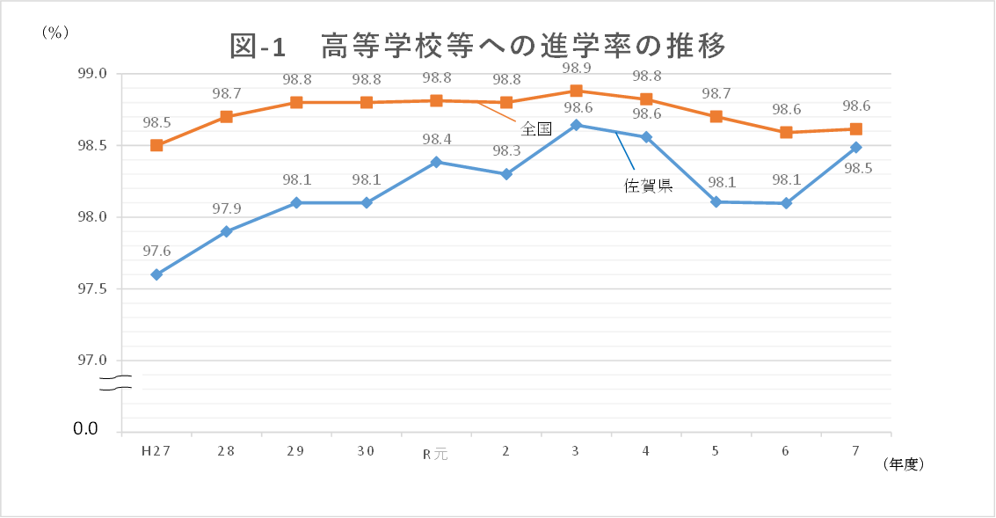
図-1 中学校・義務教育学校卒業者の高等学校等進学率の推移
 | 佐賀県 | 全国
H27 | 97.6 | 98.5
28 | 97.9 | 98.7
29 | 98.1 | 98.8
30 | 98.1 | 98.8
R元 | 98.4 | 98.8
2 | 98.3 | 98.8
3 | 98.6 | 98.9
4 | 98.6 | 98.8
5 | 98.1 | 98.7
6 | 98.1 | 98.6
7 | 98.5 | 98.6

0.0

- 37 -
...
15 | 3 | 3 | 0 | 0
増減 | 0 | 0 | 0 | 0
15 | 3 | 3 | 0 | 0
増減 | 0 | 0 | 0 | 0

- 44 -
図-3 大学・短大への進学者（過年度卒業者を含む）の進学地別割合の前年度比較
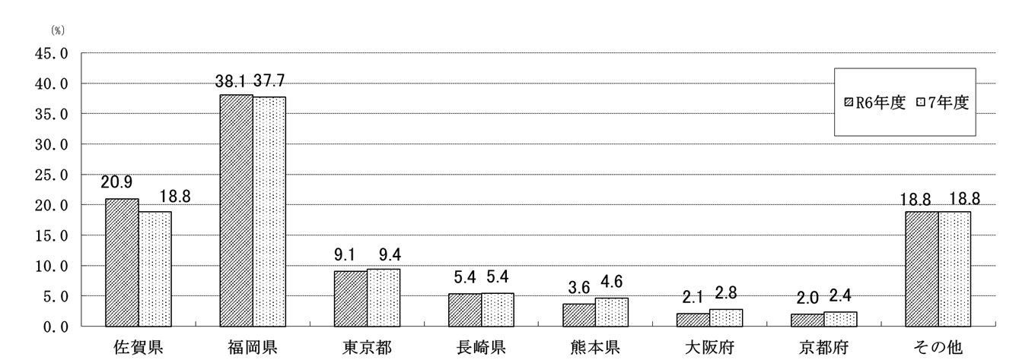

 |  |  |  |  |  |  |  | (単位：％)
 | 佐賀県 | 福岡県 | 東京都 | 長崎県 | 熊本県 | 大阪府 | 京都府 | その他
R6年度 | 20.9 | 38.1 | 9.1 | 5.4 | 3.6 | 2.1 | 2.0 | 18.8
7年度 | 18.8 | 37.7 | 9.4 | 5.4 | 4.6 | 2.8 | 2.4 | 18.8

(5) 就職者数のうち県外へ就職した者は643人(男475人、女168人)で、就職者数に占める割合は33.9％
となり、前年度(34.1％)より0.2ポイント減少している。
・ 就職者数を職業別にみると、最も多いのは「生産工程従事者」784人(41.4％)、次いで「専門的・
技術的職業従事者」246人(13.0％)、「事務従事者」223人(11.8％)、「サービス職業従事者」186人
(9.8％)、「建設・採掘従事者」158人(8.3％)、「販売従事者」88人（4.6％）、「保安職業従事者」
...

